Лист1
xd | 1.92 |  |  | A | 4.2874437911 | omega
xd' | 0.295 |  |  | B | -5.93 | -2 | 0,01i | 1.9167456416 | -2 | 5.6512896881
xd'' | 0.196 |  |  | C | 3.0612244898 | -1.9393369723 | 0,0114990782074148i | 1.9157004352 | -1.9393369723 | 5.6465519581
Tdo' | 5.9 |  |  | Td' | 0.90651041667 | -1.8786739446 | 0,0132228799620242i | 1.9143210777 | -1.8786739446 | 5.6402956237
Tdo'' | 0.03 |  |  | Td'' | 0.01993220339 | -1.8180109169 | 0,0152050930810574i | 1.9125018838 | -1.8180109169 | 5.632037432
 |  |  |  |  |  | -1.7573478892 | 0,0174844554490101i | 1.9101045865 | -1.7573478892 | 5.6211429479
0 | 0.01 | -2 | 1.92 | 5.6660245741 |  | -1.6966848615 | 0,0201055120622227i | 1.9069489136 | -1.6966848615 | 5.6067811726
1/Tdo' | 0.16949152542 | -0.77085201164 | 1.92 | 5.6660245741 |  | -1.6360218338 | 0,023119485560362i | 1.9028008955 | -1.6360218338 | 5.5878669428
1/Td' | 1.1031312841 | 0.042627201083 | 0.295 | -10.60355968 |  | -1.5753588061 | 0,02658527725738i | 1.8973586989 | -1.5753588061 | 5.5629888553
1/Tdo'' | 33.333333333 | 1.5228787453 | 0.295 | -10.60355968 |  | -1.5146957784 | 0,0305706182348418i | 1.8902360521 | -1.5146957784 | 5.5303208426
1/Td' | 50.170068027 | 1.7004446899 | 0.196 | -14.154878573 |  | -1.4540327507 | 0,0351533929931467i | 1.8809438643 | -1.4540327507 | 5.4875166894
 |  |  |  |  |  | -1.393369723 | 0,0404231615284181i | 1.868871592 | -1.393369723 | 5.4315892506
 |  |  |  |  |  | -1.3327066953 | 0,0464829095806241i | 1.8532714377 | -1.3327066953 | 5.3587806502
 | 5.08 | 1.92 | 1.21 |  |  | -1.2720436676 | 0,0534510612575787i | 1.8332506777 | -1.2720436676 | 5.2644370842
 | 0.454 | 0.295 | 0.143 |  |  | -1.2113806399 | 0,0614637933670217i | 1.8077802101 | -1.2113806399 | 5.1429125564
 | 0.2808 | 0.196 | 0.10055 |  |  | -1.1507176122 | 0,0706776966851765i | 1.7757301608 | -1.1507176122 | 4.9875394249
 | 5.807 | 5.9 | 9.23 |  |  | -1.0900545845 | 0,0812728361702787i | 1.7359446042 | -1.0900545845 | 4.7907172453
 | 0.518 | 0.03 | 0.2 |  |  | -1.0293915567 | 0,0934562699260444i | 1.6873645947 | -1.0293915567 | 4.5441786446
 |  |  |  |  |  | -0.96872852904 | 0,107466095685285i | 1.629198789 | -0.96872852904 | 4.2394815717
 |  |  |  |  |  | -0.90806550134 | 0,123576103893062i | 1.5611226162 | -0.90806550134 | 3.8687403094
 |  |  |  |  |  | -0.84740247364 | 0,142101128323393i | 1.4834639462 | -0.84740247364 | 3.4255399153
 |  |  |  |  |  | -0.78673944593 | 0,163403198795259i | 1.3973165041 | -0.78673944593 | 2.9058957734
 |  |  |  |  |  | -0.72607641823 | 0,187898616228843i | 1.3045266776 | -0.72607641823 | 2.3090592972
 |  |  |  |  |  | -0.66541339053 | 0,216066088308048i | 1.2075324381 | -0.66541339053 | 1.6379761217
 |  |  |  |  |  | -0.60475036282 | 0,248456084742444i | 1.1090842653 | -0.60475036282 | 0.89929087887
 |  |  |  |  |  | -0.54408733512 | 0,285701594956144i | 1.0119206662 | -0.54408733512 | 0.1029293093
 |  |  |  |  |  | -0.48342430742 | 0,328530498438385i | 0.91848122972 | -0.48342430742 | -0.7385942921
 |  |  |  |  |  | -0.42276127971 | 0,377779789506395i | 0.83071539522 | -0.42276127971 | -1.6109548181
 |  |  |  |  |  | -0.36209825201 | 0,434411934471474i | 0.750003651 | -0.36209825201 | -2.4987324493
 |  |  |  |  |  | -0.30143522431 | 0,499533680872183i | 0.67717269462 | -0.30143522431 | -3.3860112421
 |  |  |  |  |  | -0.2407721966 | 0,574417686358702i | 0.61256937459 | -0.2407721966 | -4.2568943908
 |  |  |  |  |  | -0.1801091689 | 0,660527389916098i | 0.55615885644 | -0.1801091689 | -5.0960228511
 |  |  |  |  |  | -0.1194461412 | 0,759545611478478i | 0.50762253429 | -0.1194461412 | -5.8891821405
 |  |  |  |  |  | -0.058783113494 | 0,873407438848971i | 0.46644310547 | -0.058783113494 | -6.6240264376
 |  |  |  |  |  | 0.0018799142093 | 1,00433804462622i | 0.43197351138 | 0.0018799142093 | -7.2908576662
 |  |  |  |  |  | 0.062542941913 | 1,15489617218389i | 0.40349169554 | 0.062542941913 | -7.8833079855
 |  |  |  |  |  | 0.12320596962 | 1,32802414053866i | 0.38024471239 | 0.12320596962 | -8.3987363289
 |  |  |  |  |  | 0.18386899732 | 1,52710534533889i | 0.36148488853 | 0.18386899732 | -8.8381970637
 |  |  |  |  |  | 0.24453202502 | 1,7560303797013i | 0.3464990276 | 0.24453202502 | -9.2059595968
 |  |  |  |  |  | 0.30519505273 | 2,01927306707816i | 0.33463035957 | 0.30519505273 | -9.5086931983
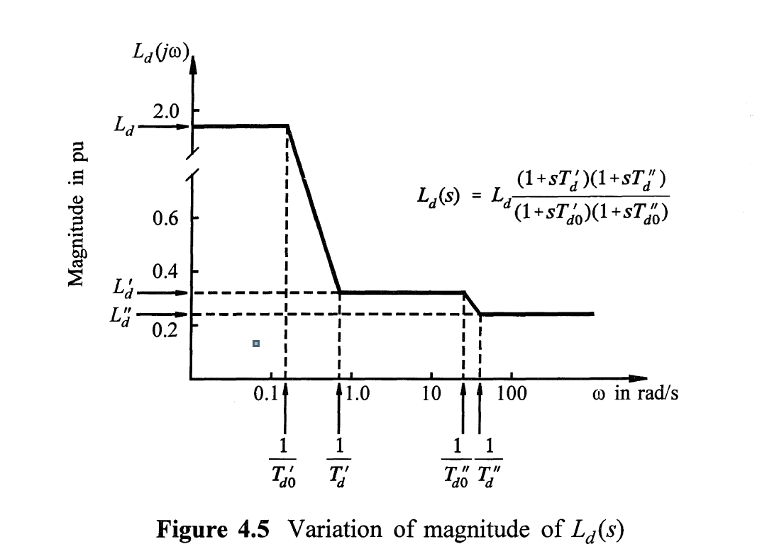
 |  |  |  |  |  | 0.36585808043 | 2,32197789204581i | 0.32529268061 | 0.36585808043 | -9.7545141729
 |  |  |  |  |  | 0.42652110813 | 2,67006053765229i | 0.31797675476 | 0.42652110813 | -9.9520925468
 |  |  |  |  |  | 0.48718413584 | 3,07032349409957i | 0.31224996634 | 0.48718413584 | -10.109951995
 |  |  |  |  |  | 0.54784716354 | 3,53058899807141i | 0.30775088031 | 0.54784716354 | -10.236013922
 |  |  |  |  |  | 0.60851019124 | 4,05985190070613i | 0.30418056504 | 0.60851019124 | -10.337370754
 |  |  |  |  |  | 0.66917321895 | 4,66845545167415i | 0.30129232677 | 0.66917321895 | -10.420238574
 |  |  |  |  |  | 0.72983624665 | 5,3682934346633i | 0.29888109893 | 0.72983624665 | -10.490030973
 |  |  |  |  |  | 0.79049927435 | 6,17304260455447i | 0.29677330951 | 0.79049927435 | -10.551503204
 |  |  |  |  |  | 0.85116230206 | 7,09842996874754i | 0.29481773363 | 0.85116230206 | -10.608927934
 |  |  |  |  |  | 0.91182532976 | 8,16254013604849i | 0.29287767578 | 0.91182532976 | -10.666274612
 |  |  |  |  |  | 0.97248835746 | 9,38616873955839i | 0.29082482363 | 0.97248835746 | -10.727370532
 |  |  |  |  |  | 1.0331513852 | 10,7932288404174i | 0.28853525178 | 1.0331513852 | -10.796022387
 |  |  |  |  |  | 1.0938144129 | 12,4112182546484i | 0.28588827532 | 1.0938144129 | -10.876073106
 |  |  |  |  |  | 1.1544774406 | 14,2717569359497i | 0.28276904883 | 1.1544774406 | -10.971362581
 |  |  |  |  |  | 1.2151404683 | 16,41120491637i | 0.27907577407 | 1.2151404683 | -11.08555724
 |  |  |  | 1.21*(1+s*1.090818)*(1+s*0.140629)/(1+s*9.23)/(1+s*0.2) |  | 1.275803496 | 18,8713728811249i | 0.27473182761 | 1.275803496 | -11.221820495
 |  |  |  |  |  | 1.3364665237 | 21,7003392641341i | 0.26970177358 | 1.3364665237 | -11.382323952
 |  |  |  |  |  | 1.3971295514 | 24,9533898325713i | 0.26400810487 | 1.3971295514 | -11.567654807
 |  |  |  |  |  | 1.4577925791 | 28,6940981224846i | 0.25774333634 | 1.4577925791 | -11.776251082
 |  |  |  |  |  | 1.5184556068 | 32,9955678401685i | 0.25107119164 | 1.5184556068 | -12.004062323
 |  |  |  |  |  | 1.5791186345 | 37,9418615092158i | 0.24421260319 | 1.5791186345 | -12.24463854
 |  |  |  |  |  | 1.6397816622 | 43,6296432829373i | 0.2374172793 | 1.6397816622 | -12.489753523
 |  |  |  |  |  | 1.7004446899 | 50,1700680272109i | 0.23092758341 | 1.7004446899 | -12.730483784

